상품제안서
프롬비 무선 미니 가습기 더블미스트 | 상품코드: F23815

 |  |  |  |  |  |  | 02-412-0044 | www.easy1.co.kr
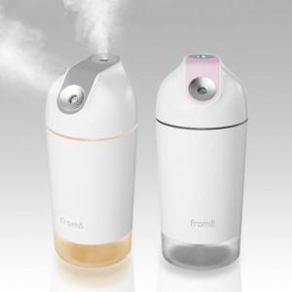 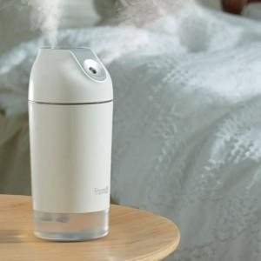 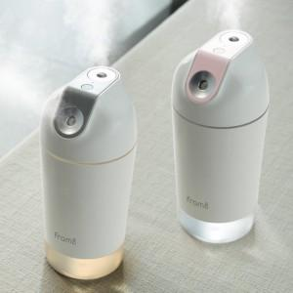

【상세/제작정보】

【인쇄/포장옵션】 | 레이저 / 포장지포장

【공급단가】 | 수량 | 50~ | 100~ | 300~ | 500~ | 1,000~
*VAT별도 | 단가 | 23,860원 | 23,060원 | 22,270원 | 21,470원 | 20,680원

【상품 URL】 | https://dev.easy1.co.kr:443/src/goods_detail.php?gdno=23815

